二、線上課程完成比例
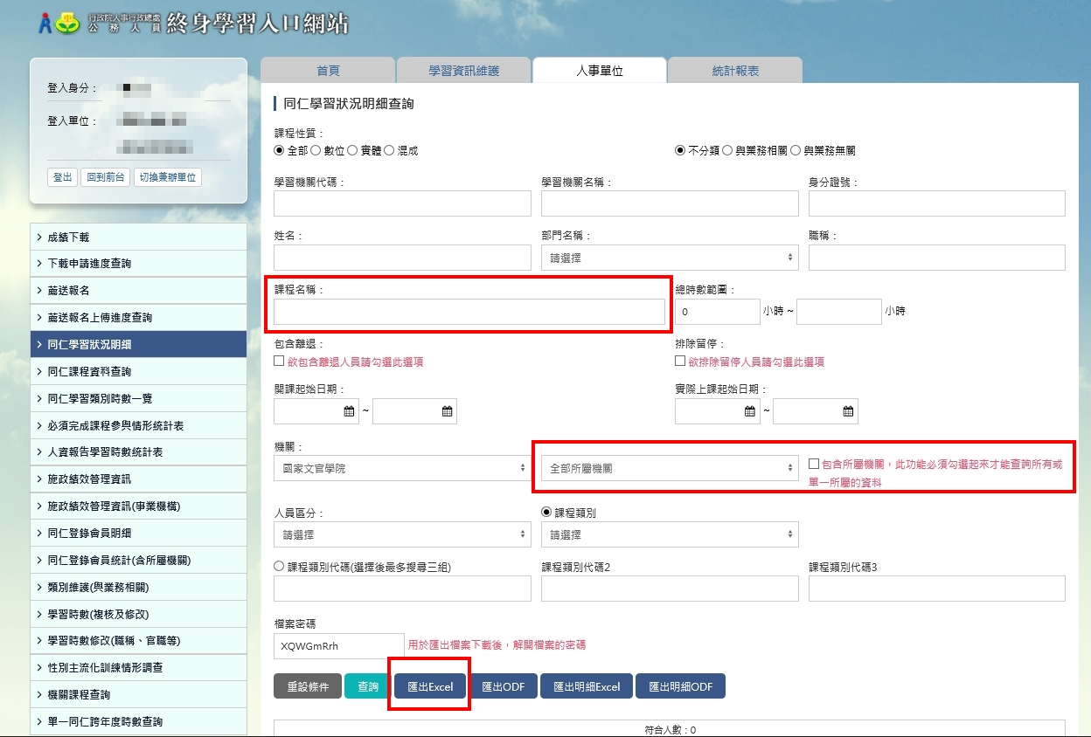
二、線上學習課程「完成比例」（40分）。
填寫說明： 1.本(113)年度每月一書線上課程，將於「113年度每月一書專區 (績優機關競賽線上課程)」組裝課程陸續 上架，懇請留意。 2.本項請提供「終身學習入口網／同仁學習狀況明細(Excel檔)」，並分別張貼於工作表(2-1課程名稱、2-2課 程名稱、2-3課程名稱…)。 3.操作方式如下圖：終身學習入口網/人事單位/同仁學習狀況明細/依【課程名稱】並設定全部所屬機關查詢/ 匯出Excel檔。 【註：受限於系統設定，組裝課程經整批選讀後，始新增至該組裝課程之課程，並不會直接加入已整批選讀同仁待完成課程中，還請提醒同仁自行至該組裝課程「課程資訊」選修各該課程。】

